상품제안서
하드커버 리갈메모지(전면커버형)(고급형) | 상품코드: F26339

 |  |  |  |  |  |  | 02-412-0044 | www.easy1.co.kr
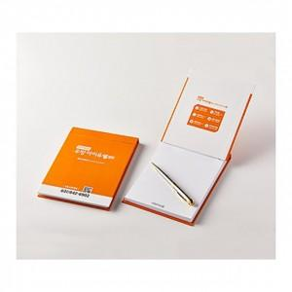

【상세/제작정보】 | <p>* 내지1도- 200원별도</p><p>&nbsp; &nbsp;내지4도- 300원별도</p>

【인쇄/포장옵션】 | / 포장불가능

【공급단가】 | 수량 | 500~ | 1,000~ | 3,000~ | 5,000~ | 10,000~
*VAT별도 | 단가 | 2,850원 | 2,800원 | 2,740원 | 2,670원 | 2,630원

【상품 URL】 | https://dev.easy1.co.kr:443/src/goods_detail.php?gdno=26339

